RESUMEN EVOLUTIVO ARGENTINA (20

Indicador | 2022 | 2023 | 2024 | 2025
PPP ARS A 1 USD | 61.50 | 139.72 | 139.70 | 140.00
CBT adulto (USD) | 700.00 | 460.00 | 660.00 | 620.00
CBA adulto (USD) | 340.00 | 210.00 | 290.00 | 260.00
CBT hogar (USD) | 2,200.00 | 1,410.00 | 2,210.00 | 2,070.00
CBA hogar (USD) | 1,050.00 | 720.00 | 970.00 | 870.00
IPC Nacional interanual (%) | 94.80 | 211.40 | 117.80 | 47.30
Sueldo médico min (USD) SU | 1,496.00 | 1,575.00 | 1,733.00 | 1,811.00
Sueldo médico min (USD) PR | 1,024.00 | 1,078.00 | 1,186.00 | 1,240.00
Sueldo médico min (USD) AD | 750.00 | 790.00 | 869.00 | 908.00
Sueldo médico min (USD) AS | 599.00 | 631.00 | 694.00 | 725.00
Sueldo médico max (USD) SU | 1,676.00 | 1,764.00 | 1,940.00 | 2,028.00
Sueldo médico max (USD) PR | 1,321.00 | 1,390.00 | 1,529.00 | 1,599.00
Sueldo médico max (USD) AD | 1,101.00 | 1,159.00 | 1,275.00 | 1,333.00
Sueldo médico max (USD) AS | 954.00 | 1,005.00 | 1,105.00 | 1,155.00

RESUMEN EVOLUTIVO AUSTRALIA (20

Indicador | 2022 | 2023 | 2024 | 2025
PPP AUD A 1 USD | 1.37 | 1.37 | 1.37 | 1.38
CBT adulto (USD) | 695.00 | 730.00 | 765.00 | 790.00
CBA adulto (USD) | 316.00 | 332.00 | 348.00 | 365.00
CBT hogar (USD) | 2,600.00 | 2,750.00 | 2,870.00 | 2,970.00
CBA hogar (USD) | 1,180.00 | 1,250.00 | 1,306.00 | 1,370.00
IPC Nacional interanual (%) | 6.90 | 5.40 | 3.60 | 3.00
Sueldo médico min (USD) SU | 6,224.00 | 7,305.00 | 8,035.00 | 8,364.00
Sueldo médico min (USD) PR | 4,668.00 | 5,478.00 | 6,026.00 | 6,272.00
Sueldo médico min (USD) AD | 4,044.00 | 4,800.00 | 5,280.00 | 5,499.00
Sueldo médico min (USD) AS | 2,988.00 | 3,513.00 | 3,864.00 | 4,020.00
Sueldo médico max (USD) SU | 17,427.00 | 20,474.00 | 22,521.00 | 23,455.00
Sueldo médico max (USD) PR | 11,827.00 | 13,883.00 | 15,272.00 | 15,906.00
Sueldo médico max (USD) AD | 8,395.00 | 9,876.00 | 10,864.00 | 11,381.00
Sueldo médico max (USD) AS | 5,229.00 | 6,147.00 | 6,762.00 | 7,034.00

Fuentes: INDEC, BCRA, CCS SINEP, Banco Mundial

Comentario: Los sueldos eran anuales, los dividí por 12 para dejar un aproximado del sueldo mensual. Para sacar el anual multiplicar por 12.

RESUMEN EVOLUTIVO CANADA (2022–
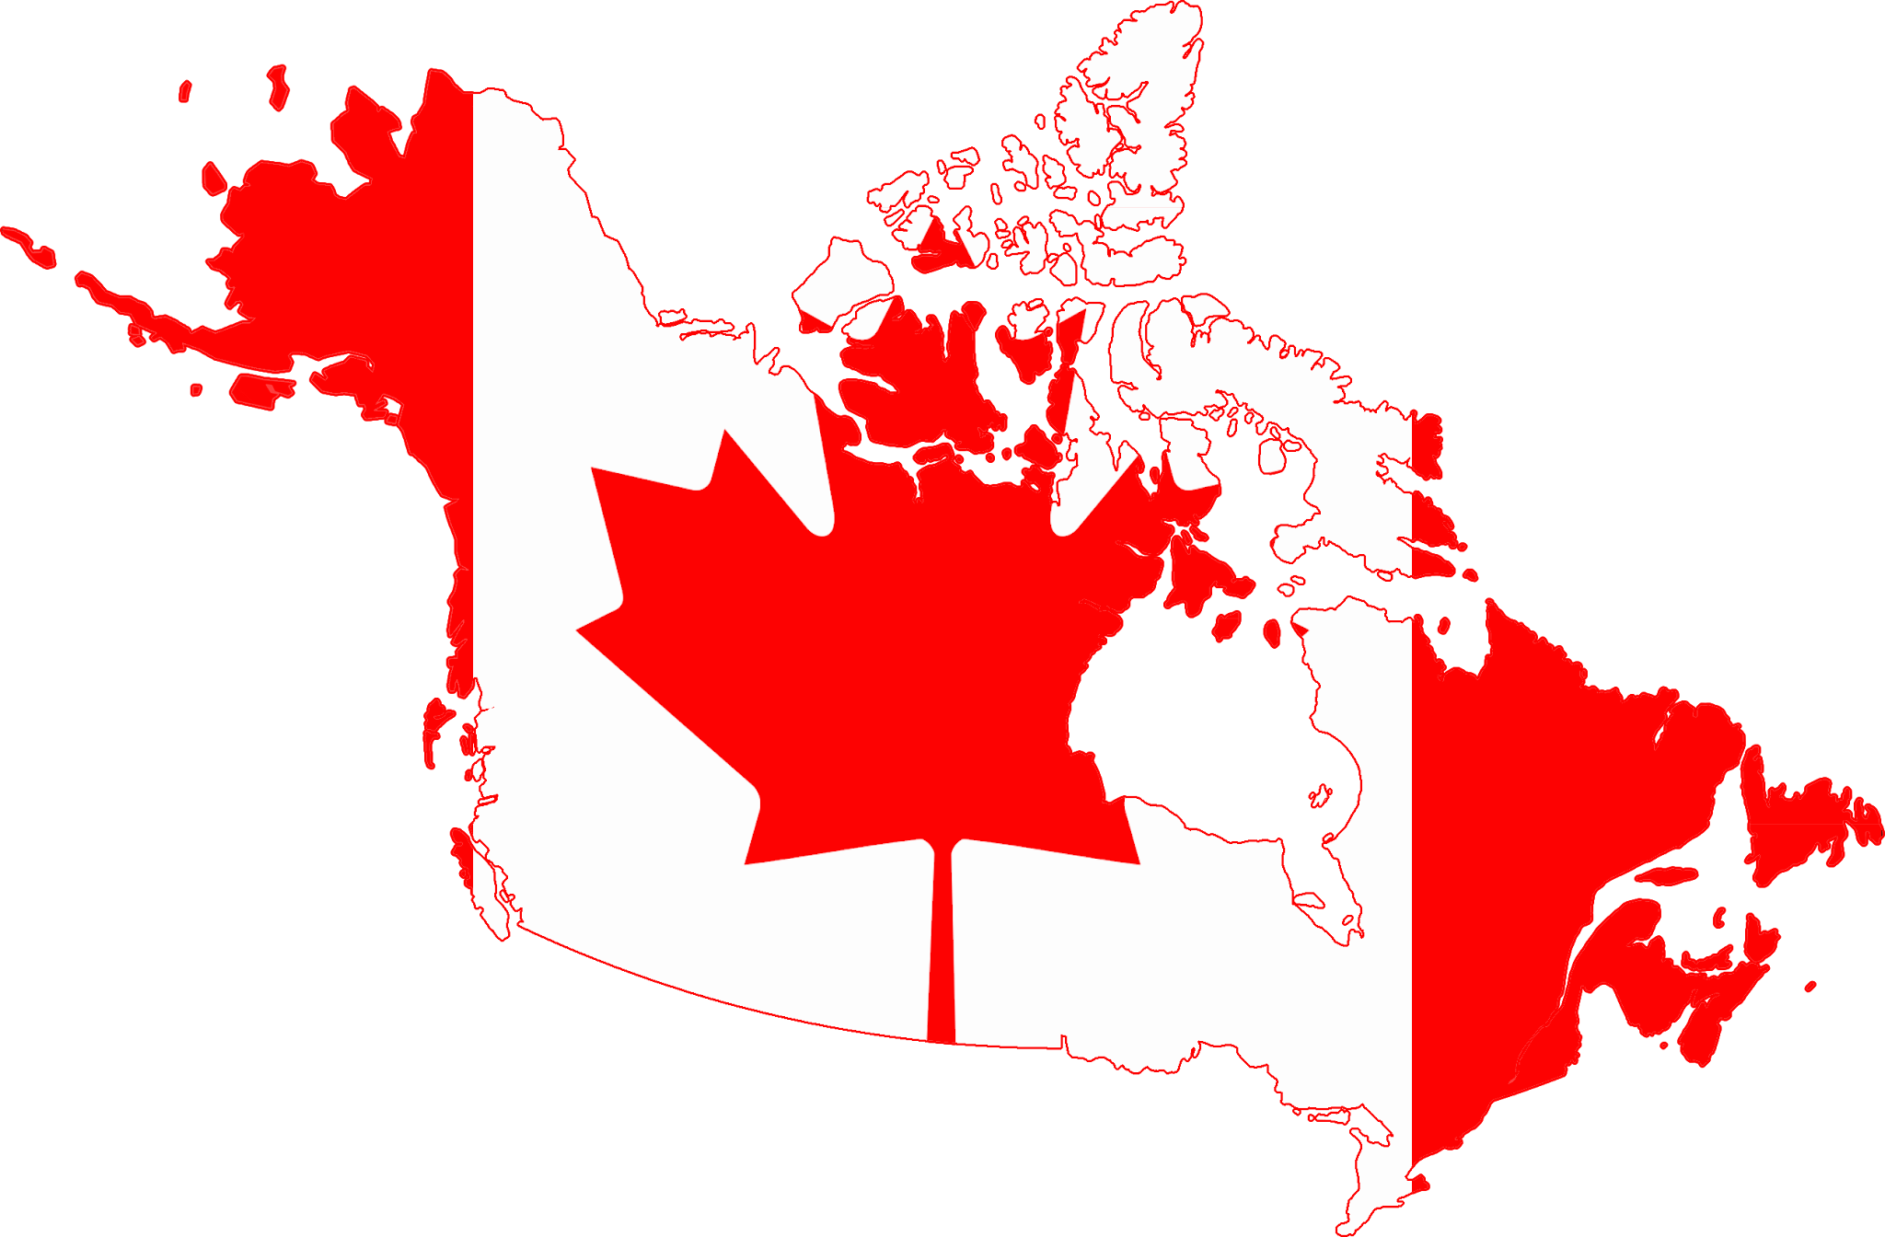
Indicador | 2022 | 2023 | 2024 | 2025
PPP CAD A 1 USD | 1.26 | 1.26 | 1.26 | 1.27
CBT adulto (USD) | 1,050.00 | 1,120.00 | 1,160.00 | 1,190.00
CBA adulto (USD) | 350.00 | 380.00 | 395.00 | 410.00
CBT hogar (USD) | 3,600.00 | 3,800.00 | 4,000.00 | 4,100.00
CBA hogar (USD) | 1,200.00 | 1,300.00 | 1,370.00 | 1,420.00
IPC Nacional interanual (%) | 6.80 | 3.90 | 2.40 | 1.70
Sueldo médico min (USD) SU | 2,024.00 | 2,381.00 | 2,619.00 | 2,717.00
Sueldo médico min (USD) PR | 1,484.00 | 1,746.00 | 1,921.00 | 1,992.00
Sueldo médico min (USD) AD | 1,214.00 | 1,429.00 | 1,571.00 | 1,630.00
Sueldo médico min (USD) AS | 944.00 | 1,111.00 | 1,222.00 | 1,268.00
Sueldo médico max (USD) SU | 5,397.00 | 6,349.00 | 6,984.00 | 7,244.00
Sueldo médico max (USD) PR | 4,048.00 | 4,762.00 | 5,238.00 | 5,433.00
Sueldo médico max (USD) AD | 3,036.00 | 3,571.00 | 3,929.00 | 4,075.00
Sueldo médico max (USD) AS | 2,024.00 | 2,381.00 | 2,619.00 | 2,717.00

Fuentes: INDEC, BCRA, CCS SINEP, Banco Mundial

Comentario: Los sueldos eran anuales, los dividí por 12 para dejar un aproximado del sueldo mensual. Para sacar el anual multiplicar por 12.

RESUMEN EVOLUTIVO ESPAÑA (2023–

Indicador | 2022 | 2023 | 2024 | 2025
PPP EUR A 1 USD | 0.60 | 0.59 | 0.59 | 0.59
CBT adulto (USD) | 950.00 | 1,000.00 | 1,050.00 | 1,080.00
CBA adulto (USD) | 300.00 | 330.00 | 350.00 | 370.00
CBT hogar (USD) | 3,300.00 | 3,500.00 | 3,700.00 | 3,900.00
CBA hogar (USD) | 1,000.00 | 1,100.00 | 1,200.00 | 1,300.00
IPC Nacional interanual (%) | 5.70 | 3.10 | 2.80 | 2.00
Sueldo médico min (USD) SU | 4,350.00 | 4,915.00 | 5,407.00 | 5,653.00
Sueldo médico min (USD) PR | 3,300.00 | 3,729.00 | 4,102.00 | 4,288.00
Sueldo médico min (USD) AD | 2,550.00 | 2,881.00 | 3,169.00 | 3,314.00
Sueldo médico min (USD) AS | 1,800.00 | 2,034.00 | 2,237.00 | 2,339.00
Sueldo médico max (USD) SU | 8,700.00 | 9,831.00 | 10,814.00 | 11,305.00
Sueldo médico max (USD) PR | 6,600.00 | 7,458.00 | 8,203.00 | 8,576.00
Sueldo médico max (USD) AD | 5,100.00 | 5,763.00 | 6,339.00 | 6,627.00
Sueldo médico max (USD) AS | 3,600.00 | 4,068.00 | 4,475.00 | 4,678.00

Fuentes: INDEC, BCRA, CCS SINEP, Banco Mundial

Comentario: Los sueldos eran anuales, los dividí por 12 para dejar un aproximado del sueldo mensual. Para sacar el anual multiplicar por 12.

